상품제안서
레트로 스텐 보온병 | 상품코드: F10987

 |  |  |  |  |  | 02-412-0044 | www.easy1.co.kr
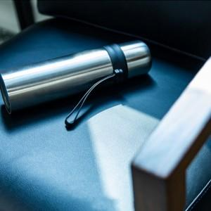

【상세/제작정보】 | 세련되고 고급스러운 디자인, 꾸준히 사랑받고 있는 스타일의 보온병

【인쇄/포장옵션】 | 레이저 / 포장지포장

【공급단가】 | 수량 | 100~ | 500~ | 1,000~ | 3,000~
*VAT별도 | 단가 | 4,590원 | 4,420원 | 4,250원 | 4,080원

【상품 URL】 | http://www.easy1.co.kr/src/goods_detail.php?gdno=10987

